Fig.8-1
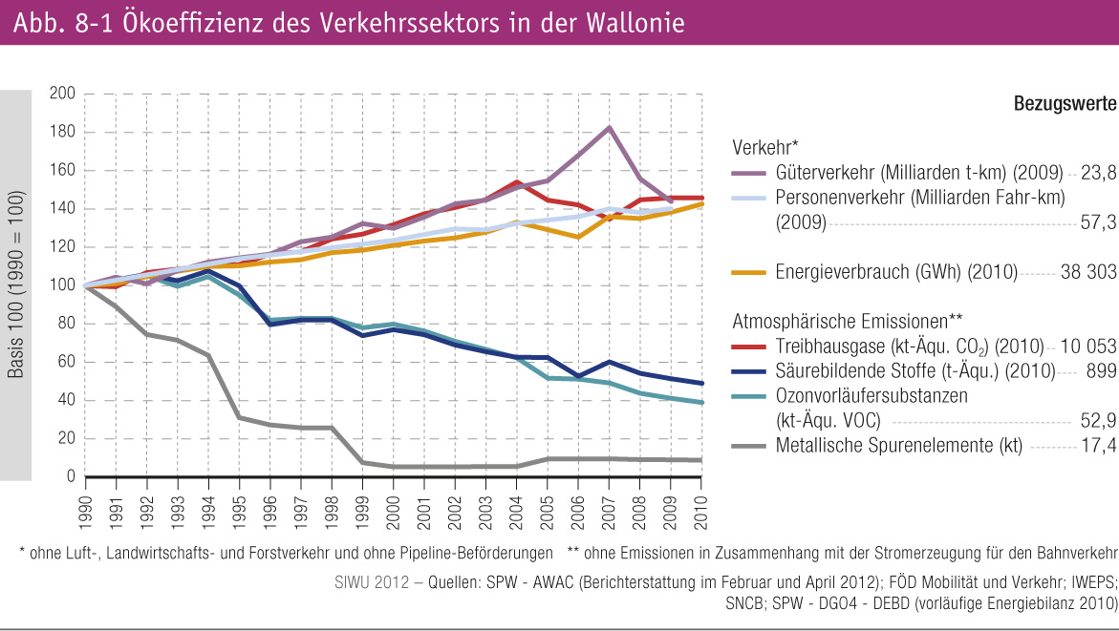
Fig.8-1 : | Ökoeffizienz des Verkehrssektors in der Wallonie

